COBERTURA COMPLETA
COTIZACIÓN DE AUTOS PARTICULARES

FINANCIERA PACIFICO

12/05/2024
INFORMACIÓN DE COTIZACIÓN
Cliente |  |  |  |  | Corredor |  |  |  |  |  |  |  |  |  | Sucursal
FINANCIERA PACIFICO INTERNACIONAL |  |  |  |  | ROLKAM Y ASOCIADOS, S.A.
Conductor |  |  |  |  | Cédula de Conductor |  |  |  |  |  | Licencia (Tipo) |  |  |  | Historial
ABDUL HERNANDEZ |  |  |  |  | 8-983-1681 |  |  |  |  |  | A,B,C |  |  |  | 0 |  | ASEGURABLE

INFORMACIÓN DEL AUTOMÓVIL
Marca |  |  |  | Modelo |  |  |  |  |  |  |  |  |  | Año |  |  |  | Valor
KIA |  |  |  | SOLUTO |  |  |  |  |  |  |  |  |  | 2024 |  |  | 14,995.00
Clase |  |  | AÑOS DEL FINANCIAMIENTO
AUTOMOVILES

COBERTURAS |  |  | LÍMITES |  |  |  | OPCIÓN 1 |  |  |  |  |  | OPCIÓN 2 |  |  |  |  | OPCIÓN 3
 |  | Por Persona |  | Por Accidente |  | Deducibles |  |  |  | Primas |  | Deducibles |  |  | Primas |  | Deducibles |  |  | Primas
LESIONES CORPORALES |  | 10,000.00 |  | 20,000.00 |  |  |  |  |  | 5.32 |  |  |  |  | 5.32 |  |  |  |  | 5.32
DAÑOS A LA PROPIEDAD |  |  |  | 20,000.00 |  |  |  |  |  | 42.74 |  |  |  |  | 42.74 |  |  |  |  | 42.74
GASTOS MÉDICOS |  | 2,000.00 |  | 10,000.00 |  |  |  |  |  | 4.64 |  |  |  |  | 4.64 |  |  |  |  | 4.64
COMPRENSIVO |  |  |  | 14,995.00 |  |  | 250.00 |  |  | 34.86 |  |  | 375.00 |  | 31.38 |  |  | 500.00 |  | 27.89
COLISION |  |  |  | 14,995.00 |  |  | 623.79 |  |  | 167.34 |  |  | 743.75 |  | 150.61 |  |  | 983.67 |  | 133.88
INCENDIO |  |  |  | 14,995.00 |  |  | 250.00 |  |  | 0.00 |  |  | 375.00 |  | 0.00 |  |  | 500.00 |  | 0.00
HURTO |  |  |  | 14,995.00 |  |  | 250.00 |  |  | 0.00 |  |  | 375.00 |  | 0.00 |  |  | 500.00 |  | 0.00
COBERTURA SOAT |  |  |  |  |  |  |  |  |  | 30.25 |  |  |  |  |  | 30.25 |  |  |  |  | 30.25
ENDOSO FULL EXTRAS |  |  |  |  |  |  |  |  |  | 23.58 |  |  |  |  |  | 23.58 |  |  |  |  | 23.58
 |  |  | Sub Total |  |  |  |  |  |  | 308.73 |  |  |  |  | 288.51 |  |  |  |  | 268.29
 |  |  | Recargo por historial de tránsito |  |  |  | 0.00 |  |  |  |  |  | 0.00 |  |  |  | 0.00
 |  |  | Sub Total |  |  |  |  |  |  | 308.73 |  |  |  |  | 288.51 |  |  |  |  | 268.29
 |  |  | Impuestos |  |  |  |  |  |  | 18.52 |  |  |  |  | 17.31 |  |  |  |  | 16.10
 |  |  | Total |  |  |  |  |  | 327.26 |  |  |  |  | 305.82 |  |  |  |  | 284.39
 |  |  |  |  |  |  |  |  |  |  |  |  |  | 290.53 |  |  |  |  | 270.17
 |  |  | TOTAL DE FINANCIAMIENTO |  |  |  |  |  | 0.00 |  |  |  |  | 0.00 |  |  |  |  | 0.00
 |  |  |  |  | 12 PAGOS |  |  | 27.27
 |  |  |  |  | Op.2-> 9 cuotas por: |  |  | 30.58 |  | y la última letra de: |  |  | 18.35 | Total de pago de las 10 Cuotas VISA / ACH: |  |  |  |  |  |  | 293.59
 |  |  |  |  | Op.3-> 9 cuotas por: |  |  | 28.44 |  | y la última letra de: |  |  | 17.06 | Total de pago de las 10 Cuotas VISA / ACH: |  |  |  |  |  |  | 273.01

BENEFICIOS INCLUIDOS EN LA PÓLIZA |  |  |  |  |  |  |  | ENDOSO FULL EXTRAS
- Servicio oportuno de socorro S.O.S. con asistencia mundial conforme el anexo (Auxilio Vial Básico: Cambio de Llantas, Cerrajero, Envío de Gasolina, Paso de Corriente, otros). - Servicio de emergencia (ambulancia) las 24 horas del día. - Servicio de Grúa por Colisión, desperfectos mecánicos máximo B/.150.00. por evento. - Reembolso por Auto de Alquiler de B/.30.00 diarios por 30 días en caso de robo maximo B/.900.00. - Defensa Penal hasta un máximo de B/.500.00. - Asistencia Legal sin costo. - En caso de una colisión donde el conductor sea mujer mayor de 25 años, se le otorgará un 50% de descuento sobre el deducible. - Se cubre remolque así no esté declarado (sólo aplica para responsabilidad civil) y no se esté utilizando para fines comerciales. - Responsabilidad civil de auto sustituto, previa notificación a la compañía, sujeto a comprobación y siempre que el auto sustituto no sea propiedad del asegurado. - Descuentos con proveedores para la instalación de Inmobilizer y alarma. Limitaciones: En caso de colisión o vuelco cuando el conductor sea menor de 22 años y tenga cobertura, el deducible que se aplicará tendrá un recargo del 50% sobre el deducible indicado en las condiciones particulares. Este recargo no aplica si el menor de 22 años es el Asegurado nombrado en la póliza. |  |  |  |  |  |  |  | - Revisado vehicular gratuito, en el Centro Autos Sura, siempre y cuando la póliza mantenga sus pagos al día. - Auto de alquiler tipo sedan compacto por colisión vuelco, 10 días máximo. - Muerte accidental para el asegurado B/.10,000.00. dentro del vehículo asegurado. - Muerte Accidental B/.2,000.00 a cada pasajero, hasta un máximo de B/.8,000.00 por accidente. - Bajo la cobertura de comprensivo (robo con forzamiento) se cubren los objetos personales que estén dentro del vehículo asegurado, hasta un límite máximo de B/.150.00 por evento. (Excluye joyas y valores). - Cobertura extraterritorial a Costa Rica por un mes sin costo, previa notificación a la compañía. - Descuento especial del 30% al contratar su póliza Multiriesgo Residencial. - No depreciación el primer año para autos nuevos en caso de perdida total. - 100% de reembolso del deducible en caso de no culpabilidad previa presentación de la resolución del tránsito. - Beneficio ENTREGUE LAS LLAVES. Servicio ILIMITADO de conductor designado. (según área de cobertura, ver endoso).

COBERTURA SOAT
Los límites de responsabilidad de la Cobertura Soat son los siguientes
Lesiones Corporales 5,000.00 / 10000
Daños a la Propiedad Ajena 5,000.00

 |  |  |  |  |  |  |  |  |  |  |  |  |  |  |  |  |  |  |  |  | AS-C0418
Cotización válida hasta el |  |  |  |  |  |  |  |  | 2025-01-04
Esta cotización está sujeta a la inspección del vehículo y a las políticas de suscripción de la Compañía.

 | Central Telefónica 205-0700 | Asistencia: 800-SURA (7872) - 800-8888 | Centro Autos Sura 360-5200
 | www.sura.com.pa

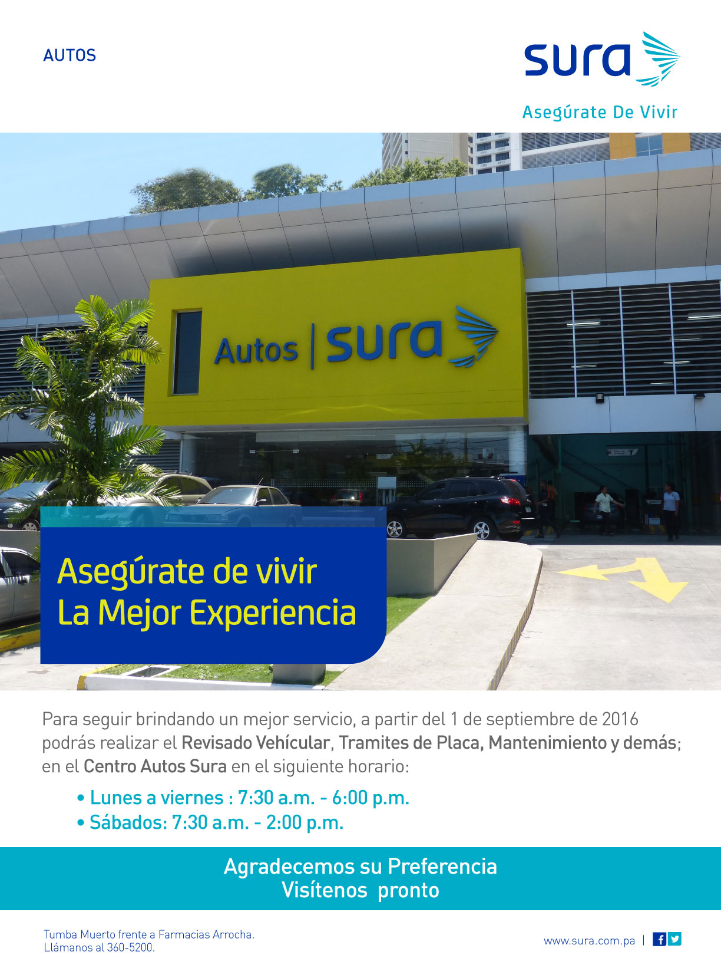 BENEFICIOS EN EL CENTRO AUTOS SURA PÓLIZAS DE AUTO CON ENDOSOS FULL EXTRAS Y FULL EXTRAS PREMIUM SERVICIOS GRATUITOS – CENTRO AUTOS SURA Al asegurar tu automóvil con la póliza de Seguros Sura cuentas con servicios para tu auto completamente GRATIS, como: - Revisado Vehicular al realizarlo en el Centro Autos Sura. - Trámite de Placa (Gratis para pólizas con endoso Full Extras Premium) - Revisión de Frenos - Revisión de Viaje - Revisión de Carga de Batería - Cambio de Llantas al comprarlas en el Centro Autos Sura - Cambio de Batería al comprarla en el Centro Autos Sura - Diagnóstico de Compra y Venta (el primer diagnóstico es gratis) - Envío de Baterías llamando a nuestras líneas de asistencia 800-8888 0 800-7872 SERVICIOS CON PRECIOS ESPECIALES – CENTRO AUTOS SURA Adicional a los servicios gratuitos te ofrecemos otros servicios para el cuidado de tu auto, a excelentes precios: - Trámite de Placa a precio preferencial (Pólizas con endoso Full Extras/Entregue las Llaves) - Alineación de Dirección Sencilla y Completa - Balanceo Electrónico de Llantas - Limpieza de Frenos - Mantenimiento Básico y Completo para Sedanes y SUV - Reemplazo de Líquido de Dirección - Reemplazo de Líquido de Frenos - Reemplazo de Tacos - Reemplazo de Terminales

Somos Pet Friendly

